Content
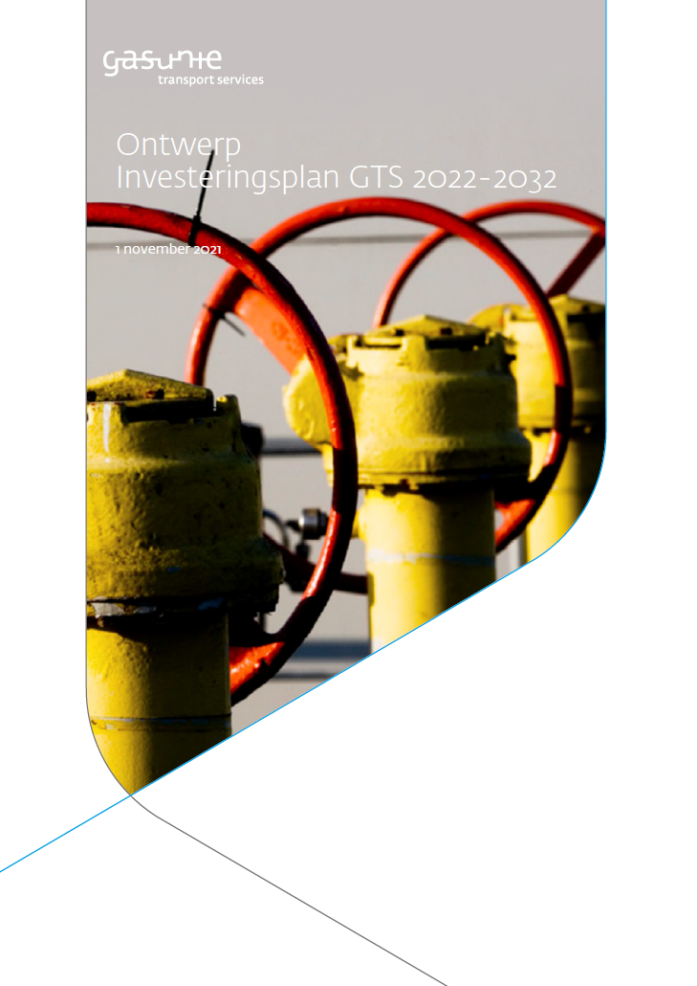
Investeringsplan GTS 2022 - 2032

2.1 Samenvatting van de verschillende scenario’s
2.2 Ontwikkelingen in zowel het volume als de benodigde transportcapaciteit
2.3 Vergelijking gasvraag IP2022 en KEV2020
2.4 Verwarmingstechnieken in de gebouwde omgeving
2.5 Ontwikkeling in het jaarvolume en in de transportcapaciteit voor de gebouwde omgeving
2.6 Overzicht van het totale Nederlandse elektrische opwekvermogen per scenario
2.7 Ontwikkeling van gasinzet voor elektriciteitsproductie
2.8 Ontwikkeling in gasvraag voor de industrie
2.9 Overzicht van gasverbruik voor mobiliteit in de scenario
2.10 Totale binnenlandse aardgasproductie, opgesplitst in Groningen en overige gasvelden
2.11 Overzicht van de productie van groen gas in Nederland
2.12 Overzicht van totale methaan productie in Nederland
2.13 Ontwikkeling van waterstofvraag en-aanbod in Nederland
2.14 Ontwikkeling van de gasvraag in landen rondom Nederland
2.15 Ontwikkeling van aardgasproductie in landen rondom Nederland
2.16 Overzicht van hernieuwbaar methaan productie (groen gas en syngas) in omringende landen
2.17 Totale methaan productie in omringende landen
2.18 Benutting van het GTS netwerk
3.1 Ontwikkelingen van het benodigde Groningenvolume in een koud, gemiddeld en warm jaar in de base case
3.2 Ontwikkeling van de benodigde Groningencapaciteit in de base case

Figuur 2.1
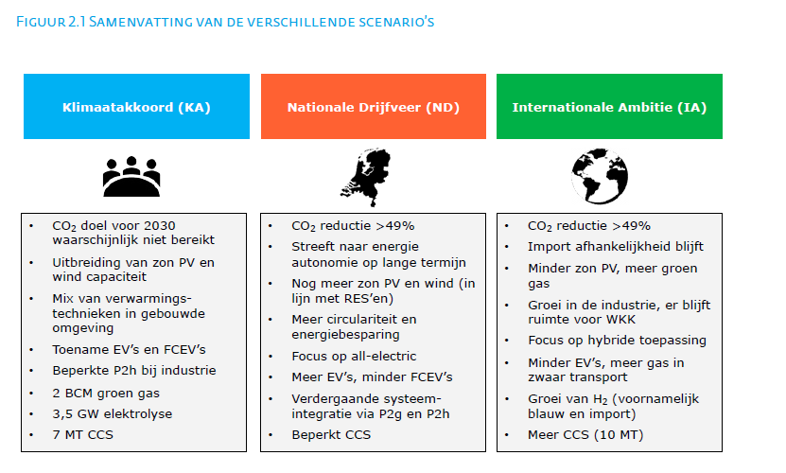
Eerste pagina

Figuur 2.2
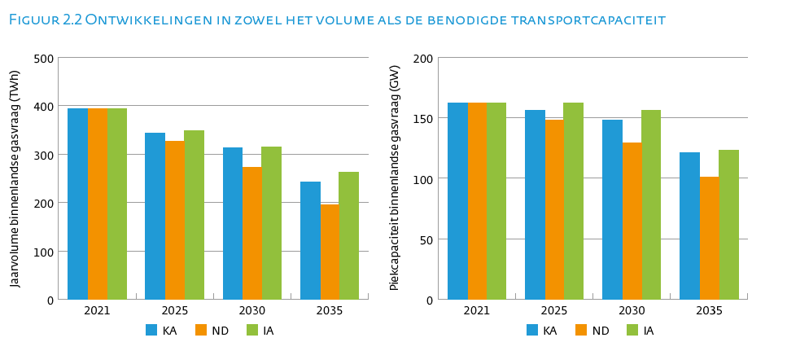
 |  |  |  |  | Eerste pagina

Jaarvolume binnenlandse gasvraag (TWh) | 2021 | 2025 | 2030 | 2035
KA | 394 | 343 | 312 | 243
ND | 394 | 326 | 272 | 195
IA | 394 | 348 | 315 | 263

Piekcapaciteit binnenlandse gasvraag (GW) | 2021 | 2025 | 2030 | 2035
KA | 162 | 156 | 148 | 121
ND | 162 | 148 | 129 | 101
IA | 162 | 162 | 156 | 123

Figuur 2.3
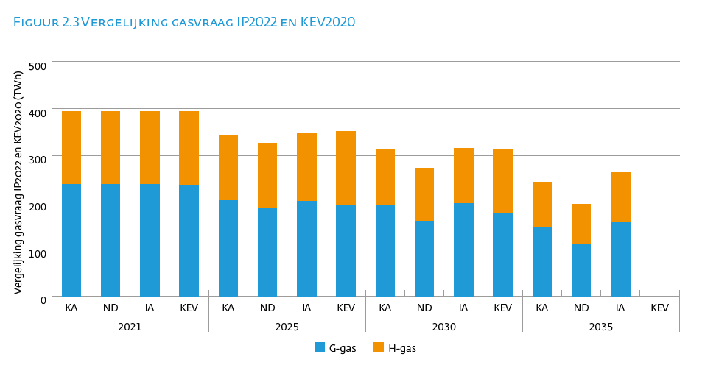
 |  |  |  |  |  |  |  |  |  |  |  | Eerste pagina

Vergelijking gasvraag IP2022 en KEV2020 (TWh) | 2021 |  |  |  | 2025 |  |  |  | 2030 |  |  |  | 2035
 | KA | ND | IA | KEV | KA | ND | IA | KEV | KA | ND | IA | KEV | KA | ND | IA | KEV
G-gas | 238 | 238 | 238 | 236 | 204 | 186 | 202 | 192 | 193 | 160 | 198 | 177 | 146 | 111 | 157
H-gas | 156 | 156 | 156 | 158 | 139 | 140 | 145 | 160 | 119 | 112 | 117 | 135 | 97 | 84 | 106

Figuur 2.4
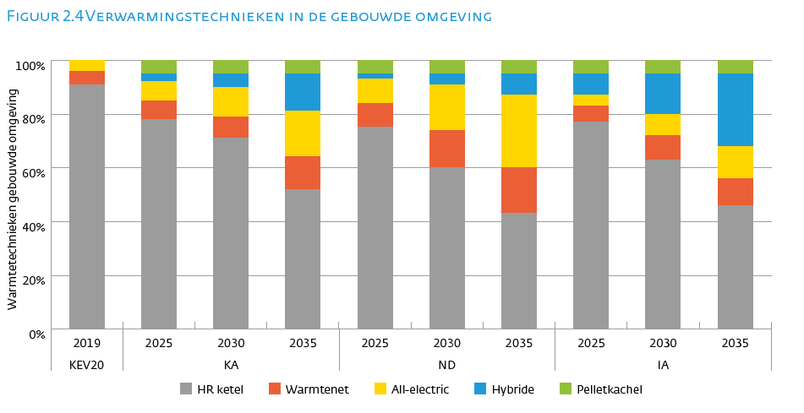
 |  |  |  |  |  |  |  |  |  |  | Eerste pagina

Warmtetechnieken gebouwde omgeving | KEV20 | KA |  |  | ND |  |  | IA
 | 2019 | 2025 | 2030 | 2035 | 2025 | 2030 | 2035 | 2025 | 2030 | 2035
HR ketel | 91% | 79% | 71% | 52% | 75% | 61% | 44% | 76% | 63% | 46%
Warmtenet | 5% | 7% | 8% | 12% | 9% | 14% | 17% | 6% | 9% | 10%
All-electric | 3% | 7% | 11% | 17% | 9% | 17% | 27% | 4% | 8% | 12%
Hybride | 0% | 3% | 5% | 14% | 2% | 4% | 8% | 8% | 15% | 27%
Pelletkachel | 0% | 5% | 5% | 5% | 5% | 5% | 5% | 5% | 5% | 5%
Totaal | 100% | 100% | 100% | 100% | 100% | 100% | 100% | 100% | 100% | 100%

Figuur 2.5
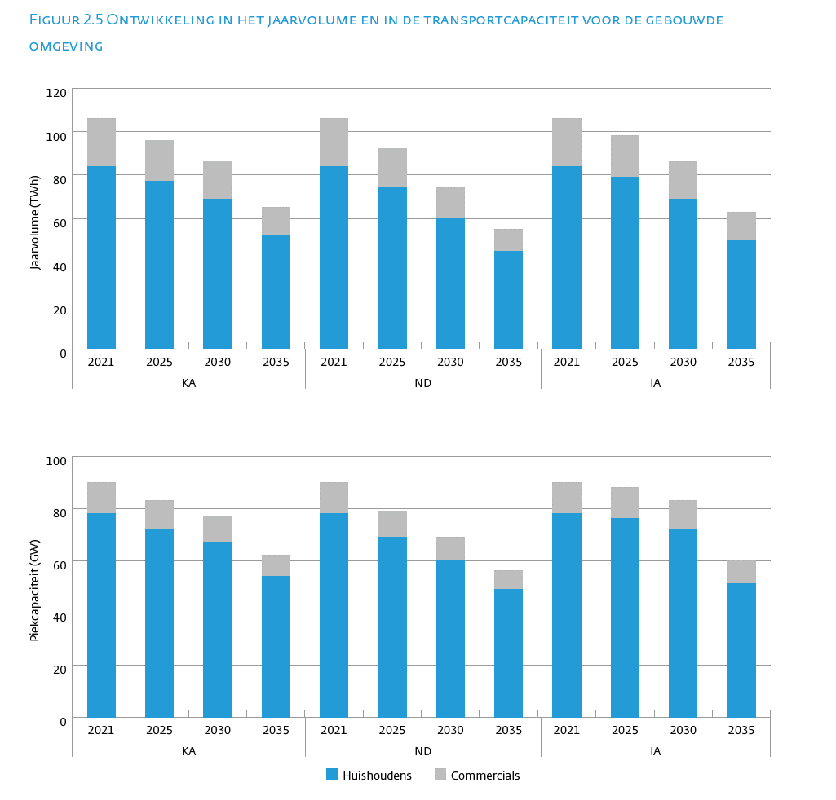
 |  |  |  |  |  |  |  |  |  |  |  |  | Eerste pagina

Jaarvolume (TWh) | KA |  |  |  | ND |  |  |  | IA
 | 2021 | 2025 | 2030 | 2035 | 2021 | 2025 | 2030 | 2035 | 2021 | 2025 | 2030 | 2035
Gebouwde omgeving | 105 | 96 | 86 | 65 | 105 | 92 | 74 | 55 | 105 | 99 | 86 | 63
Huishoudens | 84 | 77 | 69 | 52 | 84 | 74 | 60 | 45 | 84 | 79 | 69 | 50
Commercials | 22 | 19 | 17 | 13 | 22 | 18 | 14 | 10 | 22 | 19 | 17 | 13
Industrie | 135 | 146 | 146 | 107 | 135 | 125 | 115 | 71 | 135 | 140 | 154 | 128
Industrie direct | 75 | 82 | 84 | 63 | 75 | 69 | 64 | 44 | 75 | 77 | 84 | 70
Industrie RNB | 61 | 63 | 62 | 44 | 61 | 56 | 51 | 27 | 61 | 63 | 70 | 58
WKK | 52 | 55 | 57 | 46 | 52 | 50 | 44 | 43 | 52 | 48 | 49 | 39
WKK direct | 35 | 36 | 38 | 30 | 35 | 33 | 29 | 28 | 35 | 32 | 33 | 26
WKK RNB | 17 | 18 | 19 | 16 | 17 | 17 | 15 | 14 | 17 | 16 | 17 | 13
Transport | 1 | 1 | 2 | 2 | 1 | 1 | 2 | 1 | 1 | 1 | 2 | 3
Centrales | 100 | 45 | 22 | 23 | 100 | 58 | 38 | 25 | 100 | 60 | 24 | 30
Totaal | 394 | 343 | 312 | 243 | 394 | 326 | 272 | 195 | 394 | 348 | 315 | 263

Elektriciteitsopwekking | 152 | 100 | 79 | 69 | 152 | 108 | 81 | 68 | 152 | 108 | 73 | 69

Piekcapaciteit (GW) | KA |  |  |  | ND |  |  |  | IA
 | 2021 | 2025 | 2030 | 2035 | 2021 | 2025 | 2030 | 2035 | 2021 | 2025 | 2030 | 2035
Gebouwde omgeving | 89 | 83 | 77 | 62 | 89 | 80 | 69 | 55 | 89 | 88 | 83 | 60
>> Huishoudens | 78 | 72 | 67 | 54 | 78 | 69 | 60 | 49 | 78 | 76 | 72 | 51
>> Commercials | 12 | 11 | 10 | 8 | 12 | 10 | 9 | 7 | 12 | 12 | 11 | 9
Industrie | 35 | 38 | 38 | 27 | 35 | 34 | 32 | 19 | 35 | 38 | 42 | 34
>> wv direct | 12 | 13 | 13 | 10 | 12 | 12 | 11 | 7 | 12 | 13 | 14 | 12
>> wv indirect | 24 | 25 | 25 | 18 | 24 | 23 | 21 | 12 | 24 | 25 | 28 | 22
WKK | 16 | 14 | 13 | 13 | 16 | 13 | 12 | 12 | 16 | 14 | 14 | 14
>> wv direct | 11 | 9 | 9 | 9 | 11 | 9 | 8 | 8 | 11 | 10 | 9 | 9
>> wv indirect | 5 | 5 | 4 | 4 | 5 | 4 | 4 | 4 | 5 | 5 | 5 | 5
Transport | 0 | 0 | 0 | 0 | 0 | 0 | 0 | 0 | 0 | 0 | 0 | 0
Centrales | 21 | 21 | 19 | 17 | 21 | 21 | 16 | 15 | 21 | 21 | 16 | 15
Totaal | 162 | 156 | 148 | 121 | 162 | 148 | 129 | 101 | 162 | 162 | 156 | 123

Elektriciteitsopwekking | 37 | 35 | 32 | 31 | 37 | 34 | 29 | 27 | 37 | 35 | 31 | 29

Figuur 2.6
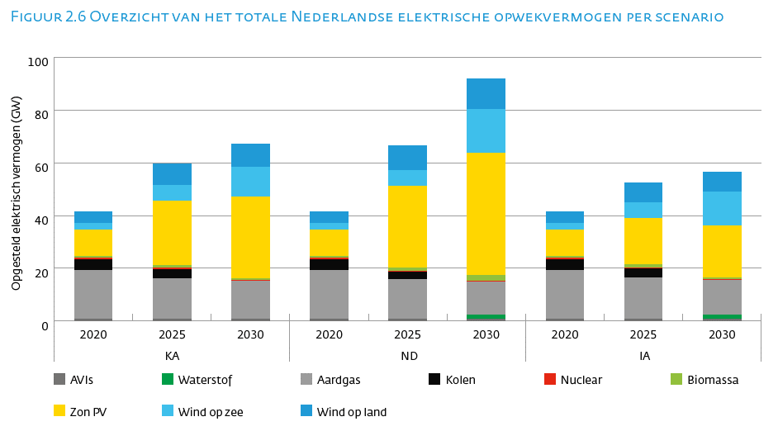
 |  |  |  |  |  |  |  |  |  | Eerste pagina

Opgesteld elektrisch vermogen (GW) | KA |  |  | ND |  |  | IA
 | 2020 | 2025 | 2030 | 2020 | 2025 | 2030 | 2020 | 2025 | 2030
Wind op land | 4.5 | 8.2 | 8.8 | 4.5 | 9.4 | 11.6 | 4.5 | 7.5 | 7.5
Wind op zee | 2.4 | 5.9 | 11.5 | 2.4 | 5.9 | 16.6 | 2.4 | 5.9 | 12.6
Zon PV | 10.1 | 24.4 | 30.8 | 10.1 | 30.8 | 46.2 | 10.1 | 17.5 | 19.7
Biomassa | 0.6 | 1.2 | 0.6 | 0.6 | 1.2 | 2.2 | 0.6 | 1.2 | 0.6
Nuclear | 0.5 | 0.5 | 0.5 | 0.5 | 0.5 | 0.5 | 0.5 | 0.5 | 0.5
Kolen | 4.0 | 3.4 | 0.0 | 4.0 | 2.7 | 0.0 | 4.0 | 3.4 | 0.0
Aardgas | 18.5 | 15.3 | 14.2 | 18.5 | 15.0 | 12.5 | 18.5 | 15.5 | 13.2
Waterstof | 0.0 | 0.0 | 0.0 | 0.0 | 0.0 | 1.4 | 0.0 | 0.0 | 1.4
AVIs | 0.8 | 0.8 | 0.8 | 0.8 | 0.8 | 0.8 | 0.8 | 0.8 | 0.8

Figuur 2.7
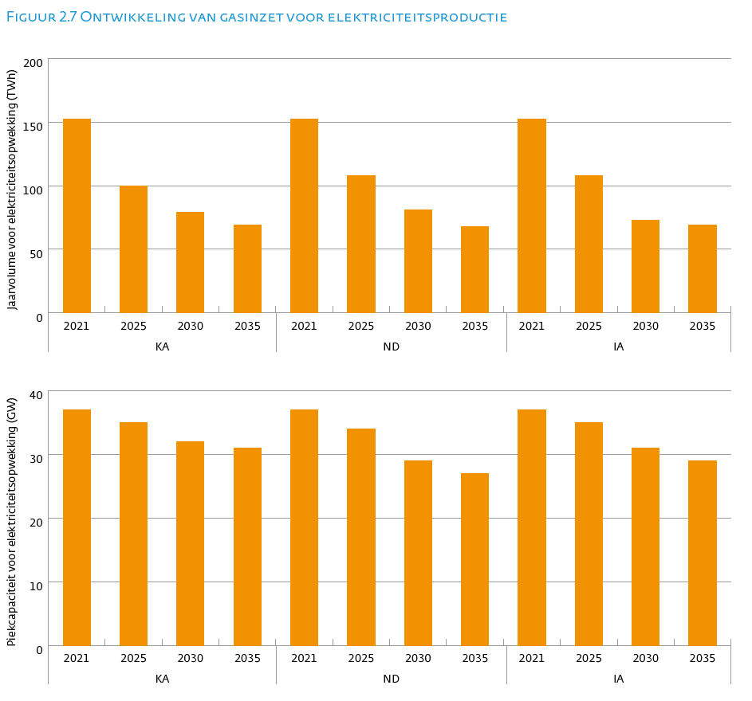
 |  |  |  |  |  |  |  |  |  |  |  |  | Eerste pagina

Jaarvolume (TWh) | KA |  |  |  | ND |  |  |  | IA
 | 2021 | 2025 | 2030 | 2035 | 2021 | 2025 | 2030 | 2035 | 2021 | 2025 | 2030 | 2035
Gebouwde omgeving | 105 | 96 | 86 | 65 | 105 | 92 | 74 | 55 | 105 | 99 | 86 | 63
Huishoudens | 84 | 77 | 69 | 52 | 84 | 74 | 60 | 45 | 84 | 79 | 69 | 50
Commercials | 22 | 19 | 17 | 13 | 22 | 18 | 14 | 10 | 22 | 19 | 17 | 13
Industrie | 135 | 146 | 146 | 107 | 135 | 125 | 115 | 71 | 135 | 140 | 154 | 128
Industrie direct | 75 | 82 | 84 | 63 | 75 | 69 | 64 | 44 | 75 | 77 | 84 | 70
Industrie RNB | 61 | 63 | 62 | 44 | 61 | 56 | 51 | 27 | 61 | 63 | 70 | 58
WKK | 52 | 55 | 57 | 46 | 52 | 50 | 44 | 43 | 52 | 48 | 49 | 39
WKK direct | 35 | 36 | 38 | 30 | 35 | 33 | 29 | 28 | 35 | 32 | 33 | 26
WKK RNB | 17 | 18 | 19 | 16 | 17 | 17 | 15 | 14 | 17 | 16 | 17 | 13
Transport | 1 | 1 | 2 | 2 | 1 | 1 | 2 | 1 | 1 | 1 | 2 | 3
Centrales | 100 | 45 | 22 | 23 | 100 | 58 | 38 | 25 | 100 | 60 | 24 | 30
Totaal | 394 | 343 | 312 | 243 | 394 | 326 | 272 | 195 | 394 | 348 | 315 | 263

Elektriciteitsopwekking | 152 | 100 | 79 | 69 | 152 | 108 | 81 | 68 | 152 | 108 | 73 | 69

Piekcapaciteit (GW) | KA |  |  |  | ND |  |  |  | IA
 | 2021 | 2025 | 2030 | 2035 | 2021 | 2025 | 2030 | 2035 | 2021 | 2025 | 2030 | 2035
Gebouwde omgeving | 89 | 83 | 77 | 62 | 89 | 80 | 69 | 55 | 89 | 88 | 83 | 60
>> Huishoudens | 78 | 72 | 67 | 54 | 78 | 69 | 60 | 49 | 78 | 76 | 72 | 51
>> Commercials | 12 | 11 | 10 | 8 | 12 | 10 | 9 | 7 | 12 | 12 | 11 | 9
Industrie | 35 | 38 | 38 | 27 | 35 | 34 | 32 | 19 | 35 | 38 | 42 | 34
>> wv direct | 12 | 13 | 13 | 10 | 12 | 12 | 11 | 7 | 12 | 13 | 14 | 12
>> wv indirect | 24 | 25 | 25 | 18 | 24 | 23 | 21 | 12 | 24 | 25 | 28 | 22
WKK | 16 | 14 | 13 | 13 | 16 | 13 | 12 | 12 | 16 | 14 | 14 | 14
>> wv direct | 11 | 9 | 9 | 9 | 11 | 9 | 8 | 8 | 11 | 10 | 9 | 9
>> wv indirect | 5 | 5 | 4 | 4 | 5 | 4 | 4 | 4 | 5 | 5 | 5 | 5
Transport | 0 | 0 | 0 | 0 | 0 | 0 | 0 | 0 | 0 | 0 | 0 | 0
Centrales | 21 | 21 | 19 | 17 | 21 | 21 | 16 | 15 | 21 | 21 | 16 | 15
Totaal | 162 | 156 | 148 | 121 | 162 | 148 | 129 | 101 | 162 | 162 | 156 | 123

Elektriciteitsopwekking | 37 | 35 | 32 | 31 | 37 | 34 | 29 | 27 | 37 | 35 | 31 | 29

Figuur 2.8
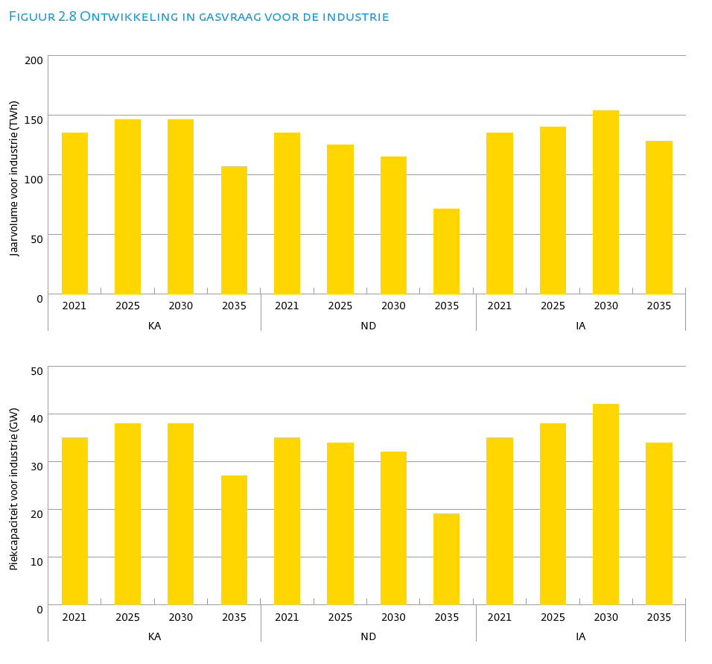
 |  |  |  |  |  |  |  |  |  |  |  |  | Eerste pagina

Jaarvolume (TWh) | KA |  |  |  | ND |  |  |  | IA
 | 2021 | 2025 | 2030 | 2035 | 2021 | 2025 | 2030 | 2035 | 2021 | 2025 | 2030 | 2035
Gebouwde omgeving | 105 | 96 | 86 | 65 | 105 | 92 | 74 | 55 | 105 | 99 | 86 | 63
Huishoudens | 84 | 77 | 69 | 52 | 84 | 74 | 60 | 45 | 84 | 79 | 69 | 50
Commercials | 22 | 19 | 17 | 13 | 22 | 18 | 14 | 10 | 22 | 19 | 17 | 13
Industrie | 135 | 146 | 146 | 107 | 135 | 125 | 115 | 71 | 135 | 140 | 154 | 128
Industrie direct | 75 | 82 | 84 | 63 | 75 | 69 | 64 | 44 | 75 | 77 | 84 | 70
Industrie RNB | 61 | 63 | 62 | 44 | 61 | 56 | 51 | 27 | 61 | 63 | 70 | 58
WKK | 52 | 55 | 57 | 46 | 52 | 50 | 44 | 43 | 52 | 48 | 49 | 39
WKK direct | 35 | 36 | 38 | 30 | 35 | 33 | 29 | 28 | 35 | 32 | 33 | 26
WKK RNB | 17 | 18 | 19 | 16 | 17 | 17 | 15 | 14 | 17 | 16 | 17 | 13
Transport | 1 | 1 | 2 | 2 | 1 | 1 | 2 | 1 | 1 | 1 | 2 | 3
Centrales | 100 | 45 | 22 | 23 | 100 | 58 | 38 | 25 | 100 | 60 | 24 | 30
Totaal | 394 | 343 | 312 | 243 | 394 | 326 | 272 | 195 | 394 | 348 | 315 | 263

Elektriciteitsopwekking | 152 | 100 | 79 | 69 | 152 | 108 | 81 | 68 | 152 | 108 | 73 | 69

Piekcapaciteit (GW) | KA |  |  |  | ND |  |  |  | IA
 | 2021 | 2025 | 2030 | 2035 | 2021 | 2025 | 2030 | 2035 | 2021 | 2025 | 2030 | 2035
Gebouwde omgeving | 89 | 83 | 77 | 62 | 89 | 80 | 69 | 55 | 89 | 88 | 83 | 60
>> Huishoudens | 78 | 72 | 67 | 54 | 78 | 69 | 60 | 49 | 78 | 76 | 72 | 51
>> Commercials | 12 | 11 | 10 | 8 | 12 | 10 | 9 | 7 | 12 | 12 | 11 | 9
Industrie | 35 | 38 | 38 | 27 | 35 | 34 | 32 | 19 | 35 | 38 | 42 | 34
>> wv direct | 12 | 13 | 13 | 10 | 12 | 12 | 11 | 7 | 12 | 13 | 14 | 12
>> wv indirect | 24 | 25 | 25 | 18 | 24 | 23 | 21 | 12 | 24 | 25 | 28 | 22
WKK | 16 | 14 | 13 | 13 | 16 | 13 | 12 | 12 | 16 | 14 | 14 | 14
>> wv direct | 11 | 9 | 9 | 9 | 11 | 9 | 8 | 8 | 11 | 10 | 9 | 9
>> wv indirect | 5 | 5 | 4 | 4 | 5 | 4 | 4 | 4 | 5 | 5 | 5 | 5
Transport | 0 | 0 | 0 | 0 | 0 | 0 | 0 | 0 | 0 | 0 | 0 | 0
Centrales | 21 | 21 | 19 | 17 | 21 | 21 | 16 | 15 | 21 | 21 | 16 | 15
Totaal | 162 | 156 | 148 | 121 | 162 | 148 | 129 | 101 | 162 | 162 | 156 | 123

Elektriciteitsopwekking | 37 | 35 | 32 | 31 | 37 | 34 | 29 | 27 | 37 | 35 | 31 | 29

Figuur 2.9
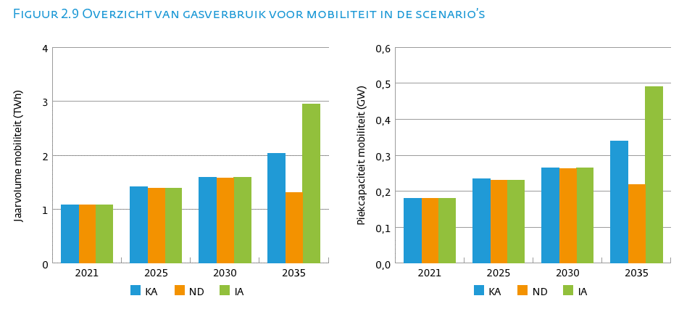
 |  |  |  |  |  |  |  |  |  |  |  |  | Eerste pagina

Jaarvolume (TWh) | KA |  |  |  | ND |  |  |  | IA
 | 2021 | 2025 | 2030 | 2035 | 2021 | 2025 | 2030 | 2035 | 2021 | 2025 | 2030 | 2035
Gebouwde omgeving | 105 | 96 | 86 | 65 | 105 | 92 | 74 | 55 | 105 | 99 | 86 | 63
Huishoudens | 84 | 77 | 69 | 52 | 84 | 74 | 60 | 45 | 84 | 79 | 69 | 50
Commercials | 22 | 19 | 17 | 13 | 22 | 18 | 14 | 10 | 22 | 19 | 17 | 13
Industrie | 135 | 146 | 146 | 107 | 135 | 125 | 115 | 71 | 135 | 140 | 154 | 128
Industrie direct | 75 | 82 | 84 | 63 | 75 | 69 | 64 | 44 | 75 | 77 | 84 | 70
Industrie RNB | 61 | 63 | 62 | 44 | 61 | 56 | 51 | 27 | 61 | 63 | 70 | 58
WKK | 52 | 55 | 57 | 46 | 52 | 50 | 44 | 43 | 52 | 48 | 49 | 39
WKK direct | 35 | 36 | 38 | 30 | 35 | 33 | 29 | 28 | 35 | 32 | 33 | 26
WKK RNB | 17 | 18 | 19 | 16 | 17 | 17 | 15 | 14 | 17 | 16 | 17 | 13
Transport | 1 | 1 | 2 | 2 | 1 | 1 | 2 | 1 | 1 | 1 | 2 | 3
Centrales | 100 | 45 | 22 | 23 | 100 | 58 | 38 | 25 | 100 | 60 | 24 | 30
Totaal | 394 | 343 | 312 | 243 | 394 | 326 | 272 | 195 | 394 | 348 | 315 | 263

Elektriciteitsopwekking | 152 | 100 | 79 | 69 | 152 | 108 | 81 | 68 | 152 | 108 | 73 | 69

Piekcapaciteit (GW) | KA |  |  |  | ND |  |  |  | IA
 | 2021 | 2025 | 2030 | 2035 | 2021 | 2025 | 2030 | 2035 | 2021 | 2025 | 2030 | 2035
Gebouwde omgeving | 89 | 83 | 77 | 62 | 89 | 80 | 69 | 55 | 89 | 88 | 83 | 60
>> Huishoudens | 78 | 72 | 67 | 54 | 78 | 69 | 60 | 49 | 78 | 76 | 72 | 51
>> Commercials | 12 | 11 | 10 | 8 | 12 | 10 | 9 | 7 | 12 | 12 | 11 | 9
Industrie | 35 | 38 | 38 | 27 | 35 | 34 | 32 | 19 | 35 | 38 | 42 | 34
>> wv direct | 12 | 13 | 13 | 10 | 12 | 12 | 11 | 7 | 12 | 13 | 14 | 12
>> wv indirect | 24 | 25 | 25 | 18 | 24 | 23 | 21 | 12 | 24 | 25 | 28 | 22
WKK | 16 | 14 | 13 | 13 | 16 | 13 | 12 | 12 | 16 | 14 | 14 | 14
>> wv direct | 11 | 9 | 9 | 9 | 11 | 9 | 8 | 8 | 11 | 10 | 9 | 9
>> wv indirect | 5 | 5 | 4 | 4 | 5 | 4 | 4 | 4 | 5 | 5 | 5 | 5
Transport | 0 | 0 | 0 | 0 | 0 | 0 | 0 | 0 | 0 | 0 | 0 | 0
Centrales | 21 | 21 | 19 | 17 | 21 | 21 | 16 | 15 | 21 | 21 | 16 | 15
Totaal | 162 | 156 | 148 | 121 | 162 | 148 | 129 | 101 | 162 | 162 | 156 | 123

Elektriciteitsopwekking | 37 | 35 | 32 | 31 | 37 | 34 | 29 | 27 | 37 | 35 | 31 | 29

Figuur 2.10
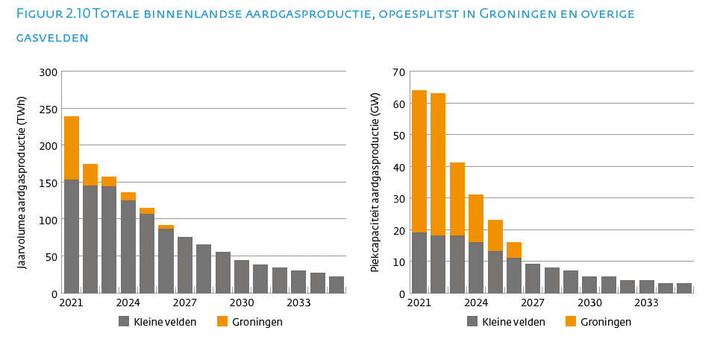
 |  |  |  |  |  |  |  | Eerste pagina

Jaarvolume aardgasproductie (TWh) | KV | GR | Totaal | Piekcapaciteit aardgasproductie (GW) | KV | GR | Totaal
2021 | 153 | 86 | 239 | 2021 | 19 | 45 | 64
2022 | 145 | 29 | 174 | 2022 | 18 | 45 | 63
2023 | 144 | 13 | 156 | 2023 | 18 | 23 | 41
2024 | 125 | 11 | 136 | 2024 | 16 | 15 | 30
2025 | 106 | 9 | 115 | 2025 | 13 | 10 | 23
2026 | 86 | 5 | 91 | 2026 | 11 | 5 | 16
2027 | 75 | 0 | 75 | 2027 | 9 | 0 | 9
2028 | 65 | 0 | 65 | 2028 | 8 |  | 8
2029 | 55 | 0 | 55 | 2029 | 7 |  | 7
2030 | 44 | 0 | 44 | 2030 | 5 |  | 5
2031 | 38 | 0 | 38 | 2031 | 5 |  | 5
2032 | 34 | 0 | 34 | 2032 | 4 |  | 4
2033 | 30 | 0 | 30 | 2033 | 4 |  | 4
2034 | 27 | 0 | 27 | 2034 | 3 |  | 3
2035 | 22 | 0 | 22 | 2035 | 3 |  | 3

Figuur 2.11
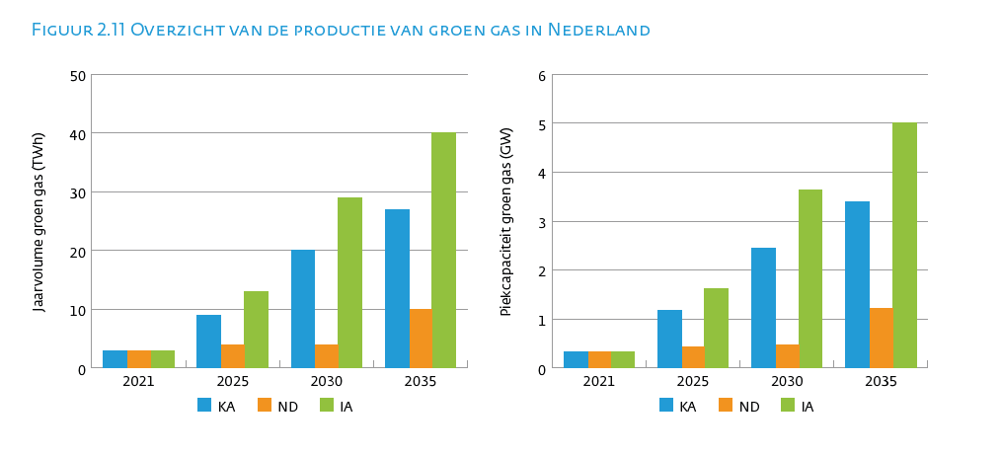
 |  |  |  |  |  |  | Eerste pagina

Jaarvolume groen gas (TWh) | 2020 | 2021 | 2022 | 2025 | 2030 | 2035
KA | 2 | 3 | 3 | 9 | 20 | 27
ND | 2 | 3 | 3 | 4 | 4 | 10
IA | 2 | 3 | 3 | 13 | 29 | 40

Piekcapaciteit groen gas (GW) | 2020 | 2021 | 2022 | 2025 | 2030 | 2035
KA | 0 | 0 | 0 | 1 | 2 | 3
ND | 0 | 0 | 0 | 0 | 0 | 1
IA | 0 | 0 | 0 | 2 | 4 | 5

Figuur 2.12
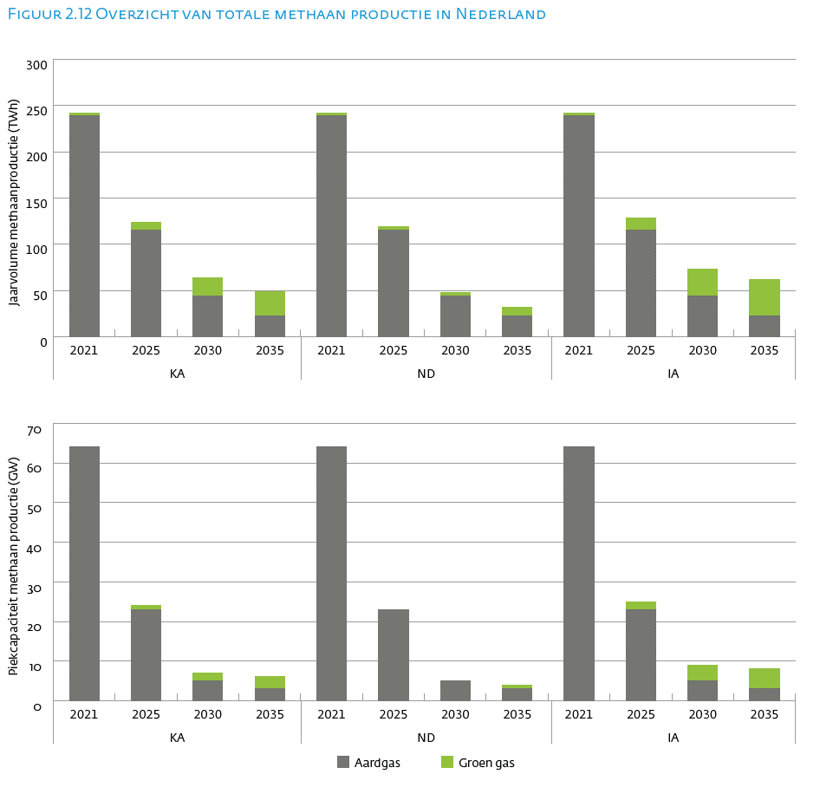

Jaarvolume methaanproductie (TWh) | KA |  |  |  | ND |  |  |  | IA
 | 2021 | 2025 | 2030 | 2035 | 2021 | 2025 | 2030 | 2035 | 2021 | 2025 | 2030 | 2035
Aardgas | 239 | 115 | 44 | 22 | 239 | 115 | 44 | 22 | 239 | 115 | 44 | 22
Groen gas | 3 | 9 | 20 | 27 | 3 | 4 | 4 | 10 | 3 | 13 | 29 | 40
Totaal | 242 | 125 | 63 | 50 | 242 | 119 | 48 | 32 | 242 | 128 | 73 | 63

Piekcapaciteit methaan productie (GW) | KA |  |  |  | ND |  |  |  | IA
 | 2021 | 2025 | 2030 | 2035 | 2021 | 2025 | 2030 | 2035 | 2021 | 2025 | 2030 | 2035
Aardgas | 64 | 23 | 5 | 3 | 64 | 23 | 5 | 3 | 64 | 23 | 5 | 3
Groen gas | 0 | 1 | 2 | 3 | 0 | 0 | 0 | 1 | 0 | 2 | 4 | 5
Totaal | 64 | 24 | 8 | 6 | 64 | 24 | 6 | 4 | 64 | 25 | 9 | 8

Figuur 2.13
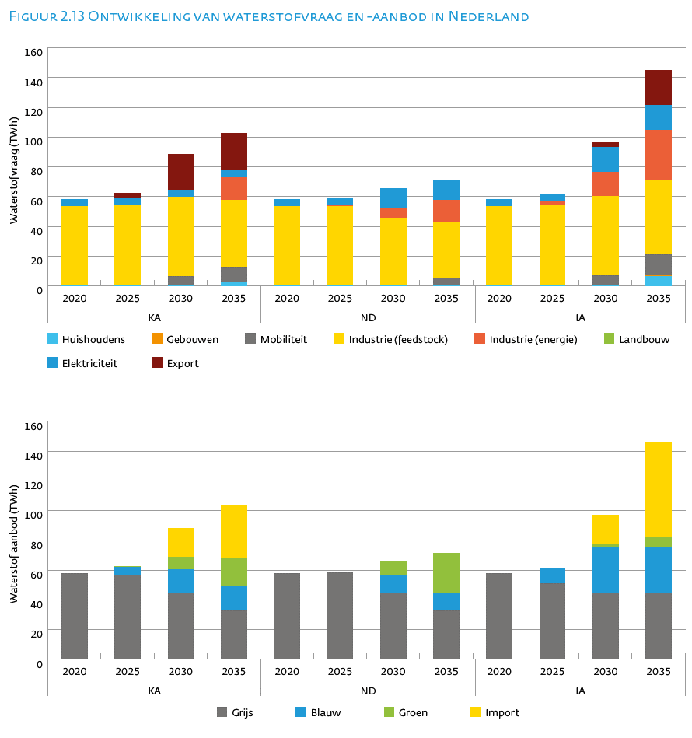
 |  |  |  |  |  |  |  |  |  |  |  |  | Eerste pagina

Waterstofvraag (TWh) | KA |  |  |  | ND |  |  |  | IA
 | 2020 | 2025 | 2030 | 2035 | 2020 | 2025 | 2030 | 2035 | 2020 | 2025 | 2030 | 2035
Huishoudens | 0 | 0 | 0 | 2 | 0 | 0 | 0 | 0 | 0 | 0 | 0 | 6
Gebouwen | 0 | 0 | 0 | 0 | 0 | 0 | 0 | 0 | 0 | 0 | 0 | 1
Mobiliteit | 0 | 1 | 7 | 10 | 0 | 0 | 0 | 5 | 0 | 1 | 7 | 13
Industrie (feedstock) | 53 | 53 | 53 | 45 | 53 | 53 | 46 | 37 | 53 | 53 | 53 | 49
Industrie (energie) | 0 | 0 | 0 | 15 | 0 | 1 | 7 | 16 | 0 | 3 | 16 | 34
Landbouw | 0 | 0 | 0 | 0 | 0 | 0 | 0 | 0 | 0 | 0 | 0 | 0
Elektriciteit | 5 | 5 | 5 | 5 | 5 | 5 | 13 | 13 | 5 | 5 | 17 | 17
Export | 0 | 4 | 24 | 25 | 0 | 0 | 0 | 0 | 0 | 0 | 3 | 24

Waterstof aanbod (TWh) | KA |  |  |  | ND |  |  |  | IA
 | 2020 | 2025 | 2030 | 2035 | 2020 | 2025 | 2030 | 2035 | 2020 | 2025 | 2030 | 2035
Grijs | 58 | 57 | 45 | 33 | 58 | 58 | 45 | 33 | 58 | 51 | 45 | 45
Blauw | 0 | 5 | 16 | 16 | 0 | 0 | 12 | 12 | 0 | 10 | 31 | 31
Groen | 0 | 0 | 8 | 19 | 0 | 1 | 8 | 26 | 0 | 0 | 2 | 7
Import | 0 | 0 | 20 | 35 | 0 | 0 | 0 | 0 | 0 | 0 | 20 | 64

Figuur 2.14
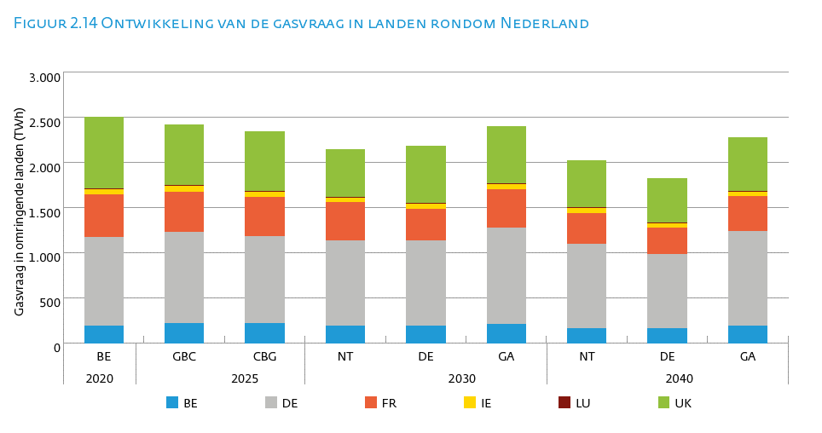
 |  |  |  |  |  |  |  |  |  | Eerste pagina

Gasvraag in omringende landen (TWh) | 2020 | 2025 |  | 2030 |  |  | 2040
 | BE | GBC | CBG | NT | DE | GA | NT | DE | GA
BE | 185 | 215 | 209 | 185 | 185 | 208 | 159 | 159 | 184
DE | 979 | 1011 | 968 | 950 | 947 | 1065 | 938 | 820 | 1047
FR | 475 | 445 | 433 | 416 | 351 | 426 | 338 | 295 | 392
IE | 56 | 62 | 62 | 56 | 57 | 53 | 52 | 48 | 50
LU | 9 | 9 | 9 | 9 | 7 | 8 | 10 | 6 | 8
UK | 793 | 673 | 663 | 525 | 631 | 638 | 523 | 488 | 596

Figuur 2.15
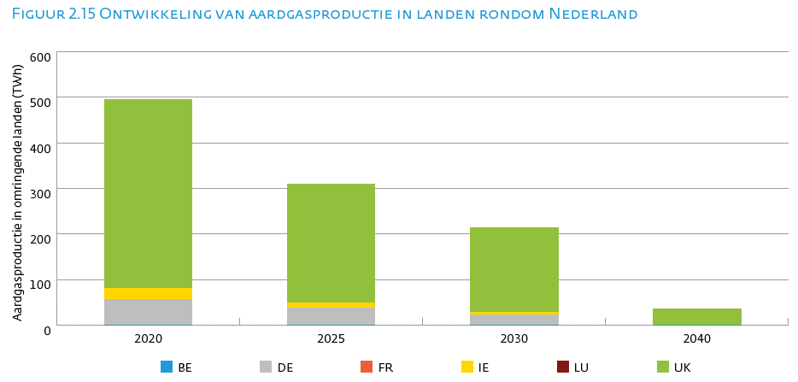
 |  |  |  |  | Eerste pagina

Aardgasproductie in omringende landen (TWh) | 2020 | 2025 | 2030 | 2040
BE | 0 | 0 | 0 | 0
FR | 0 | 0 | 0 | 0
DE | 57 | 37 | 22 | 0
IE | 23 | 12 | 7 | 0
LU | 0 | 0 | 0 | 0
UK | 416 | 261 | 184 | 35

Figuur 2.16
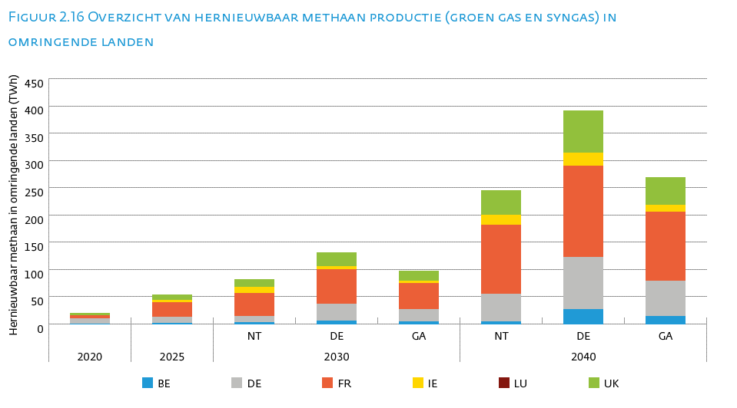
 |  |  |  |  |  |  |  |  | Eerste pagina

Hernieuwbaar methaan in omringende landen (TWh) | 2020 | 2025 | 2030 |  |  | 2040
 |  |  | NT | DE | GA | NT | DE | GA
BE | 0 | 1 | 2 | 6 | 4 | 4 | 27 | 14
FR | 5 | 26 | 42 | 63 | 49 | 127 | 168 | 126
DE | 10 | 12 | 12 | 31 | 22 | 51 | 95 | 65
IE | 0 | 5 | 11 | 6 | 4 | 18 | 24 | 13
LU | 0 | 0 | 0 | 0 | 0 | 0 | 0 | 0
UK | 5 | 9 | 15 | 25 | 18 | 44 | 77 | 51

Figuur 2.17
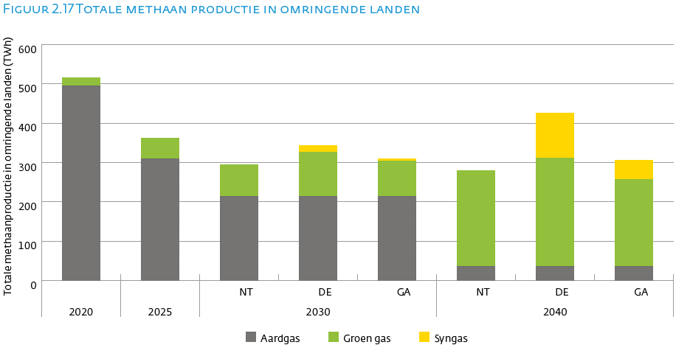
 |  |  |  |  |  |  |  |  | Eerste pagina

Totale methaanproductie in omringende landen (TWh) | 2020 | 2025 | 2030 |  |  | 2040
 |  |  | NT | DE | GA | NT | DE | GA
Aardgas | 496 | 310 | 213 | 213 | 213 | 35 | 35 | 35
Groen gas | 20 | 52 | 82 | 113 | 91 | 245 | 277 | 222
Syngas | 0 | 0 | 0 | 18 | 5 | 0 | 114 | 49

Figuur 2.18
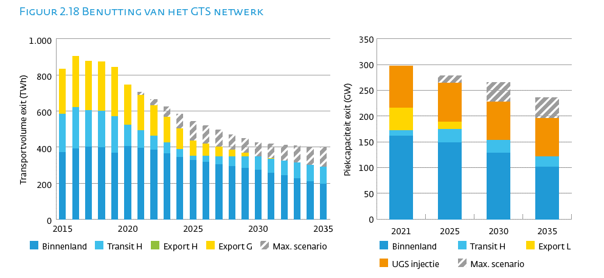
 |  |  |  |  |  |  | Eerste pagina

Transportvolume exit (TWh) | Binnenland | Transit H | Export H | Export G | Total | Bovengrens
2013 | 432 | 193 | 132 | 290 | 1048 | 0
2014 | 377 | 222 | 82 | 234 | 915 | 0
2015 | 372 | 211 | 0 | 250 | 832 | 0
2016 | 390 | 231 | 0 | 283 | 904 | 0
2017 | 401 | 202 | 0 | 273 | 876 | 0
2018 | 398 | 202 | 0 | 273 | 872 | 0
2019 | 367 | 202 | 0 | 273 | 841 | 0
2020 | 405 | 116 | 0 | 224 | 744 | 0
2021 | 394 | 97 | 0 | 196 | 688 | 17
2022 | 383 | 79 | 0 | 169 | 630 | 34
2023 | 364 | 61 | 0 | 141 | 566 | 58
2024 | 345 | 42 | 0 | 114 | 501 | 82
2025 | 326 | 24 | 0 | 86 | 436 | 106
2026 | 315 | 34 | 0 | 69 | 418 | 100
2027 | 304 | 44 | 0 | 52 | 401 | 94
2028 | 294 | 54 | 0 | 35 | 383 | 87
2029 | 283 | 65 | 0 | 18 | 365 | 81
2030 | 272 | 75 | 0 | 1 | 347 | 75
2031 | 256 | 79 | 0 | 1 | 336 | 81
2032 | 241 | 83 | 0 | 0 | 324 | 88
2033 | 225 | 87 | 0 | 0 | 313 | 94
2034 | 210 | 91 | 0 | 0 | 301 | 100
2035 | 195 | 95 | 0 | 0 | 290 | 107

Piekcapaciteit exit (GW) | Binnenland | Export L | Transit H | UGS Injectie | Bovengrens
2021 | 162 | 44 | 10 | 82 | 0
2025 | 148 | 14 | 27 | 75 | 15
2030 | 129 | 0 | 24 | 75 | 38
2035 | 101 | 0 | 20 | 75 | 40

Figuur 3.1
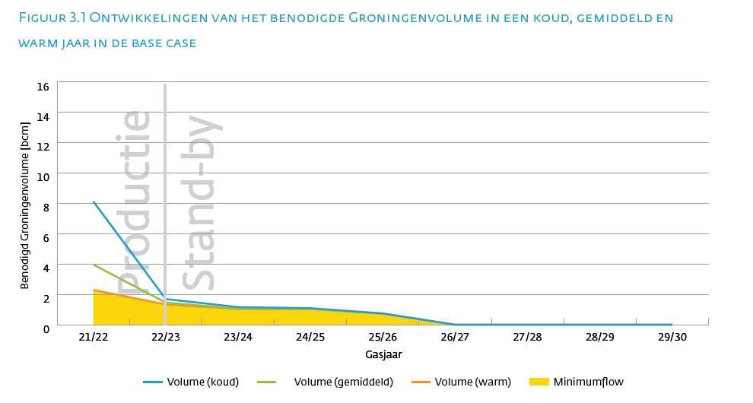
 |  |  |  |  | Eerste pagina

Gasjaar | Koud | Gemiddeld | Warm | Minimumflow
21/22 | 8.11 | 3.95 | 2.29 | 2.24
22/23 | 1.69 | 1.46 | 1.34 | 1.33
23/24 | 1.16 | 1.06 | 1.03 | 1.03
24/25 | 1.09 | 1.04 | 1.03 | 1.03
25/26 | 0.74 | 0.73 | 0.73 | 0.73
26/27 | 0.00 | 0.00 | 0.00 | 0.00
27/28 | 0.00 | 0.00 | 0.00 | 0.00
28/29 | 0.00 | 0.00 | 0.00 | 0.00
29/30 | 0.00 | 0.00 | 0.00 | 0.00

Figuur 3.2
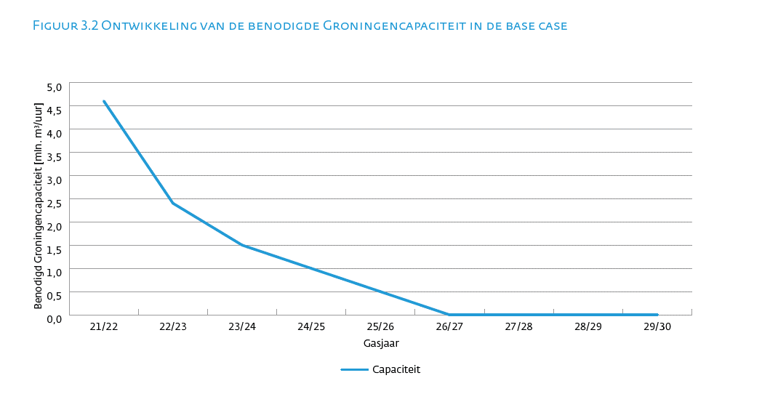
 |  | Eerste pagina

Gasjaar | Benodigde Groningen capaciteit
21/22 | 4600
22/23 | 2400
23/24 | 1500
24/25 | 1000
25/26 | 500
26/27 | 0
27/28 | 0
28/29 | 0
29/30 | 0

